상품제안서
런던스텐 머그컵 350ml | 상품코드: F14515

 |  |  |  |  |  |  | 02-412-0044 | www.easy1.co.kr
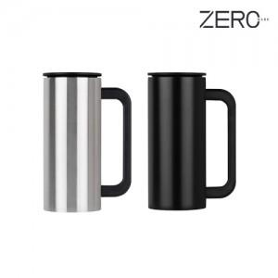

【상세/제작정보】 | 이중스테인레스 진공 보온보냉 머그

【인쇄/포장옵션】 | 실크, 레이저 / 포장지포장

【공급단가】 | 수량 | 100~ | 300~ | 500~ | 1,000~ | 3,000~
*VAT별도 | 단가 | 8,370원 | 8,060원 | 7,750원 | 7,440원 | 7,250원

【상품 URL】 | http://www.easy1.co.kr/src/goods_detail.php?gdno=14515

